МНК
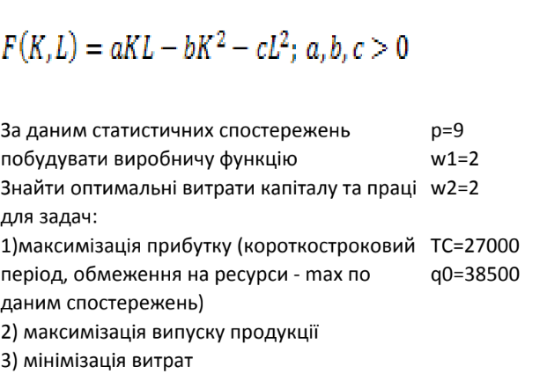

 |  |  |  |  |  |  |  | a | b | c
 |  |  |  |  |  |  |  | 0.008125 | 0.001875 | 0.0025

Виробництво
 | K, Обсяг витрат капіталу | L, Обсяг витрат трудових ресурсів | q=F(K,L), Обсяг випуску продукції |  | q - | (q - )^2
 | 3700 | 10235 | 20236 | 20132.875 | 103.125 | 10634.765625
 | 3620 | 10095 | 19920 | 17575.875 | 2344.125 | 5494922.0156
 | 3695 | 10225 | 20390 | 19997.6875 | 392.3125 | 153909.09766
 | 3860 | 10325 | 20620 | 29367 | -8747 | 76510009
 | 3930 | 10615 | 21100 | 28295.46875 | -7195.46875 | 51774770.532
 | 3650 | 10055 | 19920 | 20456.34375 | -536.34375 | 287664.61816
 | 3700 | 10125 | 20080 | 22425 | -2345 | 5499025
 | 3750 | 1135 | 20180 | 4994.28125 | 15185.71875 | 230606053.95
 | 3870 | 10435 | 20790 | 27810.78125 | -7020.78125 | 49291369.36
 | 3810 | 10475 | 20745 | 22734.96875 | -1989.96875 | 3959975.626
 |  |  |  |  |  | 423588333.97 | сума min

